关系图
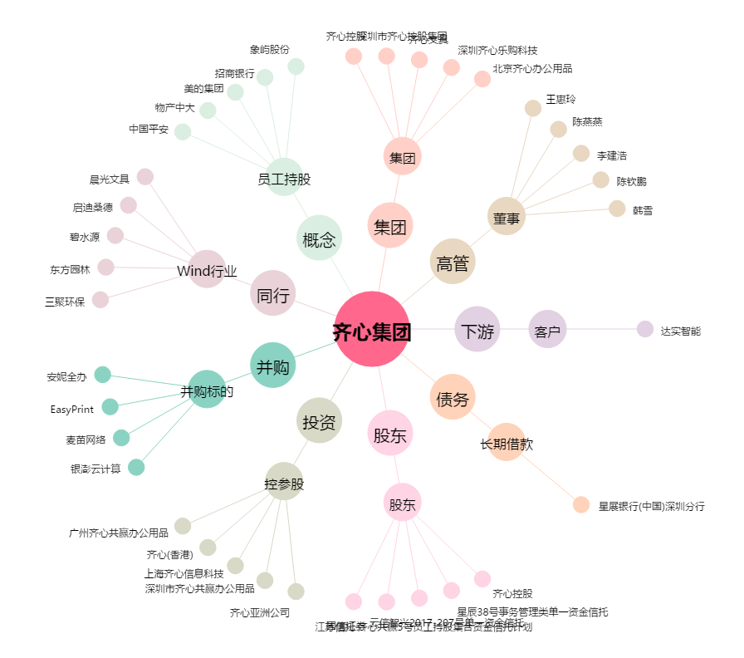
齐心集团[002301.SZ] - 关系概览图

